13异常
 | 异常
----------------------------------------------------------------------------------------------------
非正常情况(出现后程序会中断)(看API).
1):Error:表示错误,一般指JVM相关的不可修复的错误,如,系统崩溃,内存溢出,JVM错误等,由JVM抛出,我们不需要处理.
几乎所有的子类都是以Error作为类名的后缀.
2):Exception:表示异常,指程序中出现不正常的情况,该问题可以修复(处理异常).
几乎所有的子类都是以Exception作为类名的后缀.
----------------------------------------------------------------------------------------------------
出现异常,把异常的简单类名,拷贝到API中去查.
----------------------------------------------------------------------------------------------------
常见的Error:
StackOverflowError:当应用程序递归太深而发生内存溢出时，抛出该错误。
常见的Exception:
NullPointerException:空指针异常,一般指当对象为null的时候,调用了该对象的方法,字段.
ArrayIndexOutOfBoundsException:数组的索引越界,(小于0或者大于等于数组长度)
NumberFormatException:数字格式化异常, 一般指,把非0~9的字符串转换为整数.
--------------------------------------------------------------
证明出现异常之后,程序会中断,所以必须处理异常.

如何获取异常信息,Throwable类的方法:
1):String getMessage():获取异常的描述信息,原因(提示给用户的时候,就提示错误原因).
2):String toString():获取异常的类型和异常描述信息(不用).
3):void printStackTrace():打印异常的跟踪栈信息并输出到控制台. 不需要使用System.out.println.
包含了异常的类型,异常的原因,还包括异常出现的位置,在开发和调试阶段,都得使用printStackTrace.
记住:现在在catch语句块中,必须写:e.printStackTrace();目的:查看异常的具体信息,方便调试和修改.
使用try-catch捕获多个异常:
try{
编写可能会出现异常的代码
}catch(异常类型A e){ 当try中出现A类型异常,就用该catch来捕获.
处理异常的代码
//记录日志/打印异常信息/继续抛出异常
}catch(异常类型B e){ 当try中出现B类型异常,就用该catch来捕获.
处理异常的代码
//记录日志/打印异常信息/继续抛出异常
}
注意:
1:一个catch语句,只能捕获一种类型的异常,如果需要捕获多种异常,就得使用多个catch语句.
2):代码在一瞬间只能出现一种类型的异常,只需要一个catch捕获,不可能同时出现多个异常.

finally语句块表示最终都会执行的代码,无论有没有异常.
---------------------------------------------------------------------------------------
什么时候的代码必须最终执行:
当我们在try语句块中打开了一些物理资源(磁盘文件/网络连接/数据库连接等),我们都得在使用完之后,最终关闭打开的资源.
---------------------------------------------------------------------------------------
finally的两种语法:
1):try...finally: 此时没有catch来捕获异常,因为此时根据应用场景,我们会抛出异常,自己不处理.
2):try...catch....finally:自身需要处理异常,最终还得关闭资源.
注意:finally不能单独使用.
---------------------------------------------------------------------------------------
当只有在try或者catch中调用退出JVM的相关方法,此时finally才不会执行,否则finally永远会执行.
System.exit(0);//退出JVM
---------------------------------------------------------------------------------------
演示实验finally和不使用finally的区别,必须使用finally才能保证最终必须执行的代码.
如果finally有return语句,永远返回finally中的结果,避免该情况.
finally面试题

 | 异常分类
异常(Exception)的分类:根据在编译时期还是运行时期去检查异常?
1):编译时期异常:checked异常.在编译时期,就会检查,如果没有处理异常,则编译失败.
2):运行时期异常:runtime异常.在运行时期,检查异常.在编译时期,运行异常不会编译器检测(不报错).
运行异常:在编译时期,可处理,可不处理.
---------------------------------------------------
如何确定某一个异常类是编译异常还是运行异常呢?
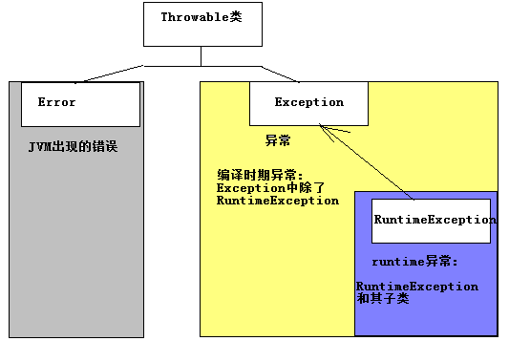

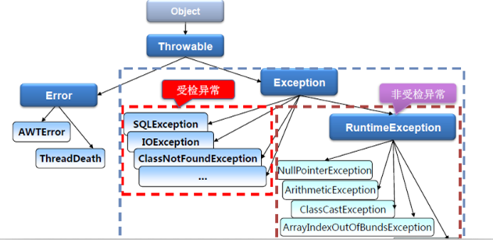

 | 抛出异常
抛出异常:
throw: 运用于方法内部,用于给调用者返回一个异常对象,和return一样会结束当前方法.
throws: 运用于方法声明之上,用于表示当前方法不处理异常,而是提醒该方法的调用者来处理异常(抛出异常).
如:private static int divide(int num1, int num2) throws Exception {}
------------------------------------------------------------------------------------------------------------------
throw语句:
运用于方法内部,抛出一个具体的异常对象.
throw new 异常类("异常信息"); 终止方法.
------------------------------------------------------------
throw:
一般的,当一个方法出现不正常的情况的时候,我们不知道该方法应该返回什么,此时就返回一个错误,在catch语句块中继续向上抛出异常.
return 是返回一个值,throw 是返回一个错误,返回给该方法的调用者.
如果每一个方法都放弃处理异常都直接通过throws声明抛出,最后异常会抛到main方法,如果此时main方法不处理,继续抛出给JVM,底层的处理机制就是打印异常的跟踪栈信息.
-------------------------------------------
runtime异常,默认就是这种处理方式.
--------------------------------------------
方法的覆盖(Override):
一同:方法的签名必须相同.
两小:
1):子类方法返回类型和父类方法返回类型相同,或是其子类.
2):子类方法不能声明抛出新的异常.
一大: 子类方法的访问权限必须大于等于父类方法的访问权限.

 | 自定义异常类
为什么需要自定义异常类:
我们说了Java中不同的异常类,分别表示着某一种具体的异常情况,那么在开发中总是有些异常情况是SUN没有定义好的,此时我们根据自己业务的异常情况来定义异常类.
什么是自定义异常类:在开发中根据自己业务的异常情况来定义异常类.
自定义一个业务逻辑异常: LogicException.
异常类如何定义:
方式1):自定义一个受检查的异常类: 自定义类 并继承于java.lang.Exception.
方式2):自定义一个运行时期的异常类:自定义类 并继承于java.lang.RuntimeException.
-----------------------------------------------------------------------------------

异常转译和异常链

异常转译:当位于最上层的子系统不需要关心底层的异常细节时,常见的做法是捕获原始的异常,把它转换为一个新的不同类型的异常,再抛出新的异常.
根据上述例子: 我的车抛锚了,我在catch中重新抛出一个新的异常(LateException)给我的调用者(老板),我们不能把车的异常信息抛给老板看,因为老板不关心这些细节,关心的我是否迟到.
异常链:把原始的异常包装为新的异常类,从而形成多个异常的有序排列,有助于查找身材异常的根本原因.

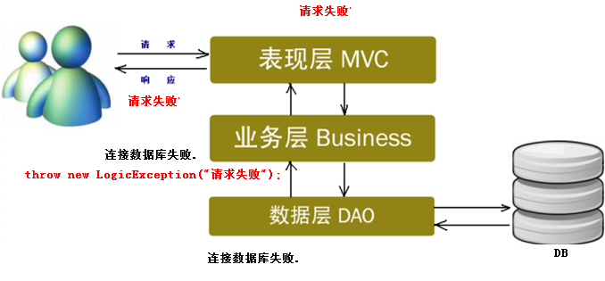

 | Java7的异常新特性
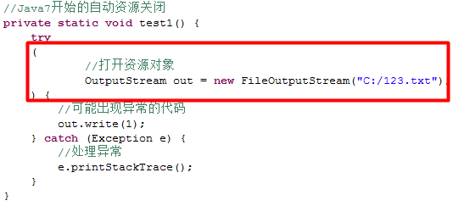
Java7的异常新特性:
Android用不到Java7,支持的Java5/java6语法.
----------------------------------------------------------------------------------------
1):增强的throw
2):多异常捕获
3):自动资源关闭
存放在这里的资源类必须实现java.lang.AutoCloseable接口

处理异常的原则:
1:异常只能用于非正常情况,try-catch的存在也会影响性能.
2:需要为异常提供说明文档,比如Java doc,如果自定义了异常或某一个方法抛出了异常,我们应该记录在文档注释中..
3:尽可能避免异常.
如NullPointerException
4:异常的粒度很重要，应该为一个基本操作定义一个 try-catch 块，不要为了简便，将几百行代码放到一个 try-catch 块中.
5:不建议在循环中进行异常处理，应该在循环外对异常进行捕获处理(在循环之外使用try-catch).
6:自定义异常尽量使用RuntimeException类型的.
处理异常的原则

14线程
 | 线程与进程
并发和并行是即相似又有区别：
并行：指两个或多个事件在同一时刻发生；
并发：指两个或多个事件在同一时间段内发生。
线程也是一样的，从宏观角度上理解线程是并行运行的，但是从微观角度上分析却是串行运行的，即一个线程一个线程的去运行，当系统只有一个CPU时，线程会以某种顺序执行多个线程，我们把这种情况称之为线程调度。
-------------------------
进程是指一个内存中运行中的应用程序。每个进程都有自己独立的一块内存空间，一个应用程序可以同时启动多个进程。
线程是指进程中的一个执行任务(控制单元)，一个进程可以同时并发运行多个线程，如：多线程下载软件。
一个进程至少有一个线程，为了提高效率，可以在一个进程中开启多个执行任务,即多线程。
多进程：操作系统中同时运行的多个程序。
多线程：在同一个进程中同时运行的多个任务。
我们查看Windows环境下的任务管理器：
在操作系统中允许多个任务，每一个任务就是一个进程，每一个进程也可以同时执行多个任务，每一个任务就是线程。
----------------------------------------------------------------------------------
进程与线程的区别：
进程：有独立的内存空间，进程中的数据存放空间（堆空间和栈空间）是独立的，至少有一个线程。
线程：堆空间是共享的，栈空间是独立的，线程消耗的资源也比进程小，相互之间可以影响的，又称为轻型进程或进程元。
因为一个进程中的多个线程是并发运行的，那么从微观角度上考虑也是有先后顺序的，那么哪个线程执行完全取决于CPU调度器，程序员是控制不了的。
我们可以把多线程并发性看作是多个线程在瞬间抢CPU资源，谁抢到资源谁就运行，这也造就了多线程的随机性。
Java程序的进程里至少包含主线程和垃圾回收线程(后台线程)。

计算机通常只有一个CPU时,在任意时刻只能执行一条计算机指令,每一个线程只有获得CPU的使用权才能执行指令.
所谓多线程并发运行,从宏观上看,其实是各个线程轮流获得CPU的使用权,分别执行各自的任务.
那么,在可运行池中,会有多个线程处于就绪状态等到CPU,JVM就负责了线程的调度.
JVM采用的是抢占式调度,没有采用分时调度,因此可以能造成多线程执行结果的的随机性。

多线程作为一种多任务、并发的工作方式，当然有其存在优势：
① 进程之前不能共享内存，而线程之间共享内存(堆内存)则很简单。
② 系统创建进程时需要为该进程重新分配系统资源,创建线程则代价小很多,因此实现多任务并发时,多线程效率更高.
③ Java语言本身内置多线程功能的支持,而不是单纯第作为底层系统的调度方式,从而简化了多线程编程.
---------------------------------
CS游戏/单行道和多行道
----------------------------------------------------------------------------------
多线程下载:可以理解为一个线程就是一个文件的下载通道，多线程也就是同时开起好几个下载通道。当服务器提供下载服务时，使用下载者是共享带宽的，在优先级相同的情况下，总服务器会对总下载线程进行平均分配。
不难理解，如果你线程多的话，那下载的越快。现流行的下载软件都支持多线程。
多线程是为了同步完成多项任务，不是为了提供程序运行效率，而是通过提高资源使用效率来提高系统的效率。
所以现在大家买电脑的时候，也应该看看CPU的线程数。
---------------------------------------------------
多线程下载:
宽带带宽是以位（bit）计算，而下载速度是以字节（Byte）计算，1字节（Byte）等于8位（bit），
所以1024kb/s是代表上网带宽为1024千位（1M），而下载速度需要1024千位/秒（1024kb/s）带宽除以8，得出128千字节/秒（128KB/s）。

 | 创建线程
线程类java.lang.Thread类和Thread的子类为线程类
java.lang.Runnable
匿名内部类创建线程
类只使用一次
继承Thread类
1．自定义类继承于Thread类，那么该自定义类就是线程类；
2．覆写run方法，将线程运行的代码存放在run中；
3．创建自定义类的对象，即线程对象；
4．调用线程对象的start方法，启动线程。
不要调用run方法，好比对象调用方法，依然只有一个线程，并没有开启新的线程
实现Runnable接口：
1．自定义类实现Runnable接口；(不是线程类，没有Start())
2．覆写run方法，线程运行的代码存放在run中；
3．通过Thread类创建线程对象，并将实现了Runnable接口的实现类对象作为参数传递给Thread类的构造器。
4．Thread类对象调用start方法，启动线程。

Thread.currentThread()获取当前线程引用

Thread构造器，需要Runnable对象/Runnable实现类

继承方式和实现方式区别
继承方式：
1).java类是单继承，如果继承了Thread，该类不能再有其他的直接父类
2).从操作上看，继承方式更简单，获取线程名字也简单(操作简单)
3).从多线程共享同一个资源上分析，继承方式不能做到
实现方式：
1).java中类可以多实现接口，此时该类还可以继承其他类，并且还可以是吸纳其他接口(设计上更优雅)
2).从操作上看，实现方式稍复杂，获取线程名字也比较复杂，可以使用Thread().currentThread()来获取当前线程的引用
3).从多线程共享同一个资源上分析，实现方式可以做到

线程同步
当多线程并发访问同一个资源对象的时候，可能出现线程不安全的问题
Tread.sleep(10);//当前线程休息10毫秒，让其他线程去抢资源，经常用来模拟网络延迟
在线程的run方法上不能使用throws来声明抛出异常，只能在方法中使用try catch来处理异常
原因：子类覆盖父类方法的原则，不能抛出新的异常
Runable接口中run方法没有声明抛出异常
同步方法
1：同步代码块
2：同步方法
3：锁机制(lock)

同步代码块
synchronized(同步锁)
{
需要同步操作的代码
}
为了保证每个线程都能正常执行原子操作,Java引入了线程同步机制.
同步监听对象/同步锁/同步监听器/互斥锁:
对象的同步锁只是一个概念,可以想象为在对象上标记了一个锁.
Java程序运行使用任何对象作为同步监听对象,但是一般的,我们试验当前并发访问的共同资源作为同步监听对象.
注意:在任何时候,最多允许一个线程拥有同步锁.谁拿到锁就进入到代码块，其他线程等待
同步方法使用synchronized修饰，就叫做同步方法
保证A线程执行该方法的时候，其他线程只能在方法外等着
synchronized public void doWork{ //
}
对于非static方法，同步锁就是this
对于static方法，我们使用当前方法的字节码对象 Apple.class
不要使用synchronized修饰run方法，修饰之后，某个线程就执行完了所有的功能 ，好比是多个线程出现串行
解决方案，把需要同步操作的代码定义在一个新的方法中，并且该方法使用synchronized修饰，再在run方法中调该方法

synchronized优缺点
好处：保证了多线程并发访问时的同步操作，避免了线程的安全性问题
缺点：使用synchronized的方法/代码块的性能比不用低一些
尽量减小synchronized作用域

单例模式--懒汉式 推荐使用饿汗式写法，简单安全粗暴
双重检查加锁:
可以使用“双重检查加锁”的方式来实现，就可以既实现线程安全，又能够使性能不受很大的影响。那么什么是“双重检查加锁”机制呢？
所谓“双重检查加锁”机制，指的是：并不是每次进入getInstance方法都需要同步，而是先不同步，进入方法后，先检查实例是否存在，如果不存在才进行下面的同步块，这是第一重检查，进入同步块过后，再次检查实例是否存在，如果不存在，就在同步的情况下创建一个实例，这是第二重检查。这样一来，就只需要同步一次了，从而减少了多次在同步情况下进行判断所浪费的时间。
“双重检查加锁”机制的实现会使用关键字volatile，它的意思是：被volatile修饰的变量的值，将不会被本地线程缓存，所有对该变量的读写都是直接操作共享内存，从而确保多个线程能正确的处理该变量。
注意：在java1.4及以前版本中，很多JVM对于volatile关键字的实现的问题，会导致“双重检查加锁”的失败，因此“双重检查加锁”机制只只能用在java5及以上的版本。
提示：由于volatile关键字可能会屏蔽掉虚拟机中一些必要的代码优化，所以运行效率并不是很高。因此一般建议，没有特别的需要，不要使用。也就是说，虽然可以使用“双重检查加锁”机制来实现线程安全的单例，但并不建议大量采用，可以根据情况来选用。

同步锁(Lock) lock() unlock()
Lock机制提供了比synchronized代码块和synchronized方法更广泛的锁定操作.
同步代码块/同步方法具有的功能Lock都有，除此之外更强大，更体现面向对象

同步锁池:
同步锁必须选择多个线程共同的资源对象.
当前生产者在生产数据的时候(先拥有同步锁),其他线程就在锁池中等待获取锁.
当线程执行完同步代码块的时候,就会释放同步锁,其他线程开始抢锁的使用权.
多个线程只有使用相同的一个对象的时候,多线程之间才有互斥效果.
我们把这个用来做互斥的对象称之为,同步监听对象/同步锁.
-------------------------------------
同步锁对象可以选择任意类型的对象即可,只需要保证多个线程使用的是相同锁对象即可.
-------------------------------------
因为,只有同步监听锁对象才能调用wait和notify方法,所以,wait和notify方法应该存在于Object类中,而不是Thread类中.

 | 线程通信
线程通信-wait和notify方法介绍:
java.lang.Object类提供类两类用于操作线程通信的方法.
wait():执行该方法的线程对象释放同步锁,JVM把该线程存放到等待池中,等待其他的线程唤醒该线程.
notify:执行该方法的线程唤醒在等待池中等待的任意一个线程,把线程转到锁池中等待.
notifyAll():执行该方法的线程唤醒在等待池中等待的所有的线程,把线程转到锁池中等待.
注意:上述方法只能被同步监听锁对象来调用,否则报错IllegalMonitorStateException..
------------------------------------------
假设A线程和B线程共同操作一个X对象(同步锁),A,B线程可以通过X对象的wait和notify方法来进行通信,流程如下:
1:当A线程执行X对象的同步方法时,A线程持有X对象的锁,B线程没有执行机会,B线程在X对象的锁池中等待.
2:A线程在同步方法中执行X.wait()方法时,A线程释放X对象的锁,进入A线程进入X对象的等待池中.
3:在X对象的锁池中等待锁的B线程获取X对象的锁,执行X的另一个同步方法.
4:B线程在同步方法中执行X.notify()方法时,JVM把A线程从X对象的等待池中移动到X对象的锁池中,等待获取锁.
5:B线程执行完同步方法,释放锁.A线程获得锁,继续执行同步方法.
线程通信-使用Lock和Condition接口:
wait和notify方法,只能被同步监听锁对象来调用,否则报错IllegalMonitorStateException.
那么现在问题来了,Lock机制根本就没有同步锁了,也就没有自动获取锁和自动释放锁的概念.
因为没有同步锁,所以Lock机制不能调用wait和notify方法.
解决方案:Java5中提供了Lock机制的同时提供了处理Lock机制的通信控制的Condition接口.
--------------------------------------------------------------------
从Java5开始,可以:
1):使用Lock机制取代synchronized 代码块和synchronized 方法.
2):使用Condition接口对象的await,signal,signalAll方法取代Object类中的wait,notify,notifyAll方法.

 | 线程生命周期
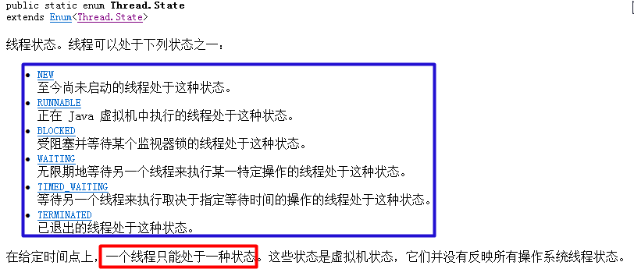

有人又把阻塞状态,等待状态,计时等待状态合称为阻塞状态.如下图.
---------------------------------------------------
线程对象的状态存放在Thread类的内部类(State)中:
注意:Thread.State类其实是一个枚举类.
因为线程对象的状态是固定的,只有6种,此时使用枚举来表示是最恰当的.

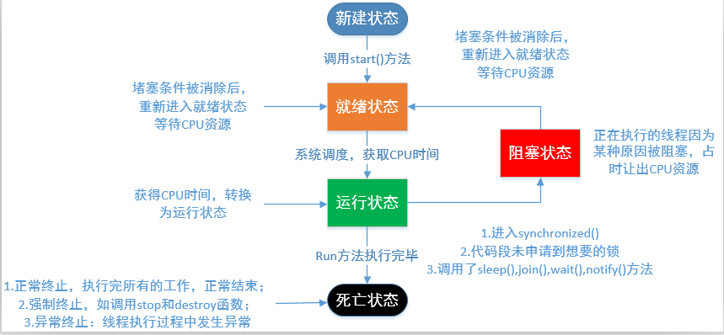
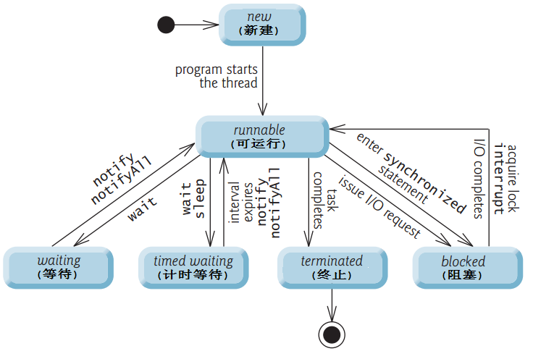

1:新建状态(new):使用new创建一个线程对象,仅仅在堆中分配内存空间,在调用start方法之前.
新建状态下,线程压根就没有启动,仅仅只是存在一个线程对象而已.
Thread t = new Thread();//此时t就属于新建状态
当新建状态下的线程对象调用了start方法,此时从新建状态进入可运行状态.
线程对象的start方法只能调用一次,否则报错:IllegalThreadStateException.
2:可运行状态(runnable):分成两种状态，ready和running。分别表示就绪状态和运行状态。
就绪状态:线程对象调用start方法之后,等待JVM的调度(此时该线程并没有运行).
运行状态:线程对象获得JVM调度,如果存在多个CPU,那么允许多个线程并行运行.
3:阻塞状态(blocked):正在运行的线程因为某些原因放弃CPU,暂时停止运行,就会进入阻塞状态.
此时JVM不会给线程分配CPU,直到线程重新进入就绪状态,才有机会转到运行状态.
阻塞状态只能先进入就绪状态,不能直接进入运行状态.
阻塞状态的两种情况:
1):当A线程处于运行过程时,试图获取同步锁时,却被B线程获取.此时JVM把当前A线程存到对象的锁池中,A线程进入阻塞状态.
2):当线程处于运行过程时,发出了IO请求时,此时进入阻塞状态.
4:等待状态(waiting)(等待状态只能被其他线程唤醒):此时使用的无参数的wait方法,
1):当线程处于运行过程时,调用了wait()方法,此时JVM把当前线程存在对象等待池中.
5:计时等待状态(timed waiting)(使用了带参数的wait方法或者sleep方法)
1):当线程处于运行过程时,调用了wait(long time)方法,此时JVM把当前线程存在对象等待池中.
2):当前线程执行了sleep(long time)方法.

6:终止状态(terminated):通常称为死亡状态，表示线程终止.
1):正常执行完run方法而退出(正常死亡).
2):遇到异常而退出(出现异常之后,程序就会中断)(意外死亡).
-------------------------------------------------------------------
线程一旦终止,就不能再重启启动,否则报错(IllegalThreadStateException).
在Thread类中过时的方法(因为存在线程安全问题,所以弃用了):
void suspend() :暂停当前线程
void resume() :恢复当前线程
void stop() :结束当前线程

 |  | 线程控制操作
线程休眠:让执行的线程暂停一段时间，进入计时等待状态。
方法:static void sleep(long millis)
调用sleep后，当前线程放弃CPU,在指定时间段之内，sleep所在线程不会获得执行的机会。
此状态下的线程不会释放同步锁/同步监听器.
该方法更多的用于模拟网络延迟,让多线程并发访问同一个资源的错误效果更明显.
在开发中也会故意使用该方法,如:

联合线程:
线程的join方法表示一个线程等待另一个线程完成后才执行。join方法被调用之后，线程对象处于阻塞状态。
有人也把这种方式称为联合线程，就是说把当前线程和当前线程所在的线程联合成一个线程。
后台线程：在后台运行的线程，其目的是为其他线程提供服务，也称为“守护线程"。JVM的垃圾回收线程就是典型的后台线程。
特点：若所有的前台线程都死亡，后台线程自动死亡,前台线程没有结束,后台线程是不会结束的。
测试线程对象是否为后台线程：使用thread.isDaemon()。
前台线程创建的线程默认是前台线程,可以通过setDaenon(true)方法设置为后台线程,并且当且仅当后台线程创建的新线程时，新线程是后台线程。
设置后台线程：thread.setDaemon(true),该方法必须在start方法调用前，否则出现IllegalThreadStateException异常。

线程优先级:
每个线程都有优先级，优先级的高低只和线程获得执行机会的次数多少有关,并非线程优先级越高的就一定先执行，哪个线程的先运行取决于CPU的调度。
MAX_PRIORITY=10,最高优先级
MIN_PRIORITY=1,最低优先级
NORM_PRIORITY=5,默认优先级
-----------------------
int getPriority() :返回线程的优先级。
void setPriority(int newPriority) : 更改线程的优先级。
-----------------------
每个线程都有默认优先级,主线程默认优先级为5,如果A线程创建了B线程,那么B线程和A线程具有相同优先级.
注意:不同的操作系统支持的线程优先级不同的,建议使用上述三个优先级,不要自定义.
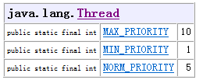

线程礼让:一般不用
yield方法：表示当前线程对象提示调度器自己愿意让出CPU资源，但是调度器可以自由的忽略该提示。
调用该方法之后，线程对象进入就绪状态，所以完全有可能：某个线程调用了yield()之后，线程调度器又把它调度出来重新执行。
从Java7提供的文档上可以清楚的看出，开发中很少会使用到该方法，该方法主要用于调试或测试，它可能有助于因多线程竞争条件下的错误重现现象。
-----------------------------------------
sleep方法和yield方法的区别:
1):都能使当前处于运行状态的线程放弃CPU,把运行的机会给其他线程.
2):sleep方法会给其他线程运行机会,但是不考虑其他线程的优先级,yield方法只会给相同优先级或者更高优先级的线程运行的机会.
3):调用sleep方法后,线程进入计时等待状态,调用yield方法后,线程进入就绪状态.

 | 定时器和线程组
在JDK的java.util包中提供了Timer类,可以定时执行特定的任务.
TimerTask类表示定时器执行的某一项任务.
常用方法:
schedule(TimerTask task,long delay,long period):
schedule(TimerTask task,long delay):
-----------------------------------------------------------------
ThreadGroup类表示线程组,可以对一组线程进行集中管理.
用户在创建线程对象时,可以通过构造器指定其所属的线程组.
Thread(ThreadGroup group,String name);
如果A线程创建了B线程,如果没有设置B线程的分组,那么B线程加入到A线程的线程组.
一旦线程加入某个线程组,该线程就一直存在于该线程组中直到线程死亡,不能在中途修改线程的分组.
------------------------
当Java程序运行时,JVM会创建名为main的线程组,在默认情况下,所有的线程都该改线程组下.
线程相关的其他知识点:
1):线程安全的集合对象(留到集合框架中去).
2):ThreadLocal:本地线程变量,ThreadLocal模式,大神班.
3):线程池,Java8堆线程池新增的功能.
4):Java5新增的线程并发操作.

16数据结构
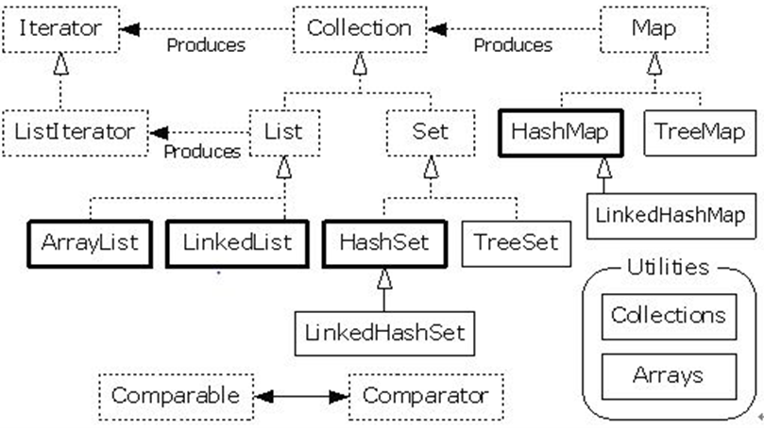
哈希表
如果数组中元素的值和索引位置存在对应的关系,这样的数组就称之为哈希表,可以看出哈希表最大的优点是提供查找数据的效率.
一般情况下,我们是不会把哈希码(hashCode)作为元素在数组中的索引位置的,因为哈希码很大,数组长度有限,会造成索引越界问题.
这个时候,我们可以在哈希码和元素位置之间做某种映射关系.
元素值 ----hash(value)----> 哈希码-----某种映射关系------> 元素存储索引
注意:每个对象的哈希码是不同的,
----------------------------------------
哈希表的插入和查找是很优秀的.
可是当哈希表接近装满时,因为数组的扩容问题,性能较低(转移到更大的哈希表中).
加载因子:0.75.
----------------------------------------
数组是会记录添加顺序的,按照索引位置来存储的,允许元素重复.
哈希表中:元素是不能重复的,对象如果相同则hashCode相同-->index相同.
不会记录元素添加的先后顺序.
树结构在做范围查询的时候,性能超群,一般的用来做索引的结构.

17集合框架
 | 集合体系
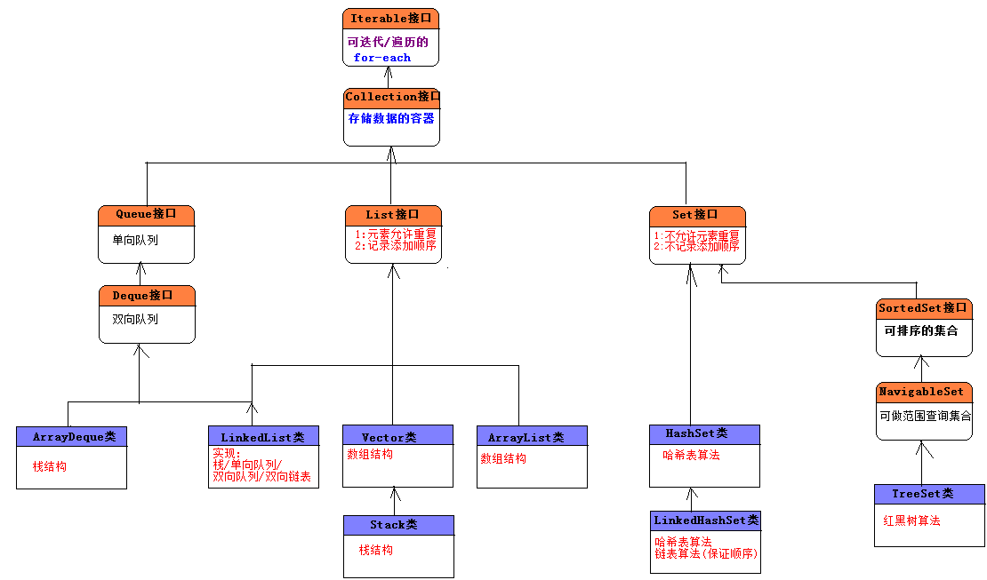
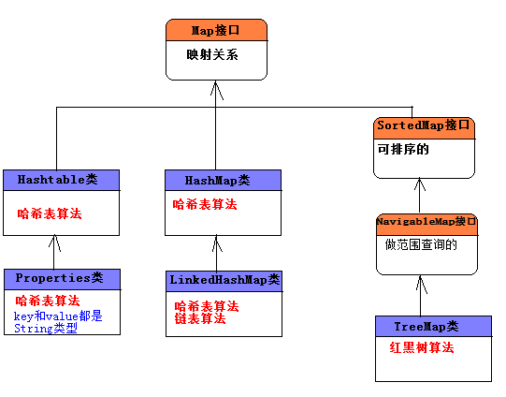

常用的框架接口规范
集合中存储的对象,称之为集合元素.
常用的集合类:
Set(集):集合中的对象不按特定方式排序,不允许元素重复.
List(列表):集合中的对象按照索引位置排序,允许元素重复.
Map(映射):集合中每一个元素都包含一对key和value对象.不允许key对象重复,值对象可以重复.

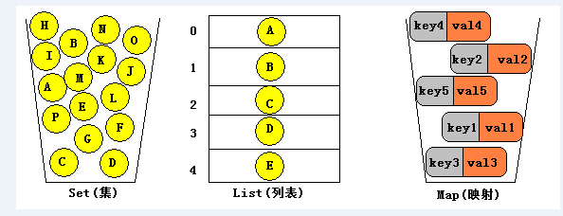

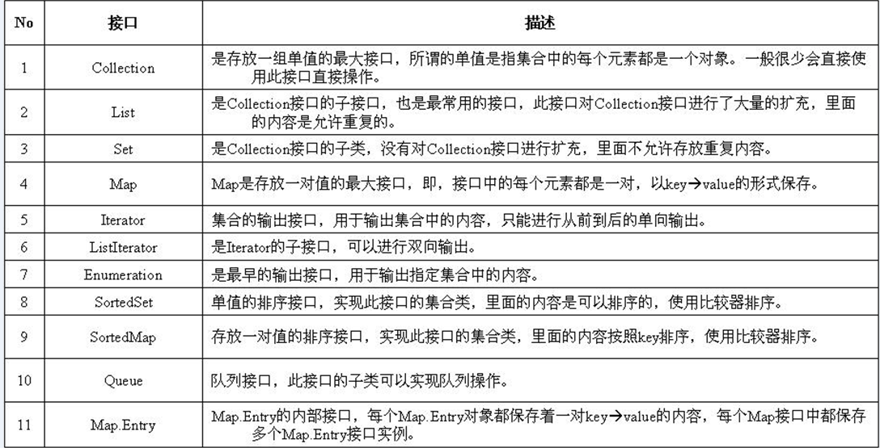

 |  | List
Vactor类
存在一个Object[]类型数组
1）.表面上吧数据存储到Vector对象，底层把数据存储到Object数组中
2）.集合只能存储任意类型的对象，不能存储基本数据类型
java5支持自动装箱，底层仍为手动装箱
3）.集合类中存储的对象，都存储的是对象的引用，而不是对象本身
Stack（栈）LIFO 后进先出
Deque 接口及其实现提供了 LIFO 堆栈操作的更完整和更一致的 set，应该优先使用此 set，而非此类
官方建议使用ArrayDeque

集合类常用方法:
增加:
boolean add(Object e) 将指定元素添加到此向量的末尾。
void add(int index, Object element) 在此向量的指定位置插入指定的元素。
boolean addAll(Collection c) :把c集合中的元素添加到当前集合对象中.
删除:
Object remove(int index) :删除指定索引位置的元素,并返回删除之后的元素.
boolean remove(Object o):删除指定的元素.
boolean removeAll(Collection<?> c)：从此集合移除包含在集合c中的所有的元素
boolean retainAll(Collection<?> c)：在此集合中仅保留包含在集合c中的元素，求两个集合的交集
修改:
Object set(int index, Object element) :修改当前集合中指定索引位置的元素.
返回被替换的旧的元素.
查询:
int size() :返回当前集合中存储几个元素.
boolean isEmpty():判断当前集合中元素个数是否为0.
Object get(int index):查询指定索引位置的元素.
Object[] toArray():把集合对象转换为Object数组.
ArrayList类是java集合框架出现之后用来取代Vector的
二者底层原理都是基于数组的算法，一模一样
Vector所有方法都使用了synchronized修饰符 线程安全，性能较低
ArrayList所有方法都没有使用synchronized修饰符 线程不安全，性能较高
即使以后再多线程环境下，我们也不使用Vactor类
List list = Collections.synchronizedList(new ArrayList(...));
阅读源代码发现Vector和ArrayList源代码差异有点大（设计上考虑）(jdk1.7开始)
有的时候某个方法要放回一个ArrayList对象
但是在该方法中，如果一个都没有查询到，我们不会返回null，我们会返回一个空集(没有元素的集合)
return Collections.emptyList//最好的方式
return new ArrayList();//最简单的选用方式
在java7之前，即使使用new ArrayList创建对象，一个元素都没有，但是在堆空间依然初始化化了长度为10的Object数组
从java7开始优化这个设计 new ArrayList从底层创建使用一个空数组
第一次调用add方法时才会重新去初始化数组，

LinkedList双向链表，单向队列 ，双向队列，栈的实现
LinkList类实现单向对列和双向队列的接口，自身提供了栈操作的方法，链表的操作方法
LinkLsit类中存在很多方法，但是功能都是相同的，因为其实现了多种数据结构，每一种数据结构的操作名字不同
LinkList类是线程不安全的类，在多线程环境下需要保证线程安全
----------------------------------------------------------------------------------
LinkList不擅长查询操作，擅长保存和删除操作
 |  |  | Deque
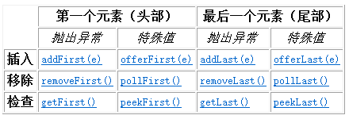

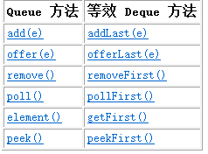
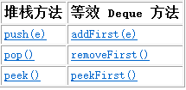

List实现类性能和特点分析
List实现类特点和性能分析
-----------------------------------------------------
二者共同的特点(共同遵循的规范)
1.允许元素重复
2.记录元素的先后添加顺序
-------------------------------------------------
Vector类：底层采用数组结构算法，使用了synchronized修饰，线程安全，性能较低
ArrayList类：底层采用数组结构算法，没有使用了synchronized修饰，线程不安全，性能较高
ArrayList现在基本已经取代Vector的地位
为了保证ArrayList的线程安全，List list = Collections.synchronizedList(new ArrayList(...));
LinkedList类：底层采用双向链表结构算法，没有使用了synchronized修饰，线程不安全，
数组结构算法和双向链表结构算法的性能问题
数组结构算法：插入和删除操作性能低，查询和更改较快
链表结构算法：插入和删除操作速度快，查询和更改较慢
-------------------------------------------------------------------------------------
使用的选择
不用Vector
如果插入和删除操作频繁 使用LinkedList类
如果查询和操作，使用ArrayList类
开发中使用哪个ArrayList较多，根据具体需求选择

 | 集合的迭代操作
迭代器对象
Iterator：迭代器对象，只能从上往下迭代
boolean hasNext(); 判断当前指针是否有下一个元素
Object next(); 获取指针的下一个元素，并且移动指针
ListIterator：是Iterator接口的子接口，支持双向迭代，从上往下迭代，从下往上迭代
Enumerator：古老的迭代器对象，已被Iterator取代
深入分析for-each和迭代器
for(类型 变量 ：数组名/Iterable的实例){}
foreach可以操作数组 底层依然采用for循环加索引来获取数组元素
foreach操作Iteaable的实例，底层采用迭代器
----------------------------------------------------
直接使用foreach迭代数组和集合元素即可，简单
-----------------------------------------------------------------
当需要边迭代集合元素，边删除元素时，只能使用迭代器remove方法

当迭代器的时候，在当前线程A中，会单独创建一个新的线程B
A线程负责继续迭代，B线程负责去删
B线程每次都会去检查和A线程中的元素是否个数相同，如果不同报错
ConcurrentModificationException
在迭代集合的时候，边迭代边删除是非常常用的操作
不要使用集合对象的操作方法
在collection接口中存在删除指定元素的方法boolean remove(Object ele)
该方法只能从集合中删除元素，不能把迭代器中指定的元素也删除
使用迭代器中的Iteratorremove方法
该方法会从两个线程中同时移除被删除的元素，保证了两个线程的同步

 |  | 泛型
泛型()java5开始支持的新的语法,泛型是语法糖,底层没有泛型,依然使用强转
什么是泛型
1):广泛通用哪个的类型
2):代码模板类型中不确定，谁调用该段代码，谁指明类型是什么
泛型类:直接在类/接口上定义的泛型
使用泛型要保证前后类型相同
从java7开始,推出泛型的菱形语法<>
List <String> list = new ArrayList<>();
泛型不存在继承的关系
泛型方法,在方法上声明泛型
泛型类中的泛型只能适用于非静态方法,如果需要给静态方法设置泛型,此时使用泛型方法
泛型类中的泛型应该适用于整个类中多个方法,有时候只对某一个方法设置泛型即可
--------------------------------------------------------------------------
一般的,把自定义的泛型作为方法的返回类型才有意义,而且此时的泛型必须是由参数设置进来的,如果没有参数来设置泛型的具体类型,此时的方法一般返回设计为Object即可

泛型的通配符:不知道使用什么类型来接收的时候,此时可以用?来接收.表示未知通配符
此时只能接收数据,不能往该集合中存储数据
泛型的上限和下限:用来限定元素的类型必须是x类的子类或相同 必须是x类的父类或相同
泛型的擦除和转换
泛型的擦除
1)泛型编译之后就消失了(泛型自动擦除)
2) 当吧带有泛型的集合赋予给不带泛型的集合,此时泛型被擦除(手动擦除)
堆污染
当一个方法使用泛型的时候也使用可变参数,此时容易导致堆污染问题
如:在Arrays类中的asList方法
public static<T> List<T> asList(T...a)

 |  | HashSet
Set是Collection子接口，模拟了数学上的集的概念。
-----------------------------------------------------------------------
Set集合存储特点:
1):不允许元素重复.
2):不会记录元素的先后添加顺序.
-----------------------------------------------------------------------
Set只包含从Collection继承的方法，不过Set无法记住添加的顺序，不允许包含重复的元素。当试图添加两个相同元素进Set集合，添加操作失败，add()方法返回false。
Set判断两个对象是否相等用equals,而不是使用==。也就是说两个对象equals比较返回true，Set集合是不会接受这个两个对象的。
HashSet是Set接口最常用的实现类,顾名思义,底层才用了哈希表(散列/hash)算法.
其底层其实也是一个数组,存在的意义是提供查询速度,插入速度也比较快,但是适用于少量数据的插入操作.
在HashSet中如何判断两个对象是否相同问题:
1):两个对象的equals比较相等. 返回true,则说明是相同对象.
2):两个对象的hashCode方法返回值相等.
对象的hashCode值决定了在哈希表中的存储位置.
二者:缺一不可.
当往HashSet集合中添加新的对象的时候,先会判断该对象和集合对象中的hashCode值:
1):不等: 直接把该新的对象存储到hashCode指定的位置.
2):相等: 再继续判断新对象和集合对象中的equals做比较.
1>:hashCode相同,equals为true: 则视为是同一个对象,则不保存在哈希表中.
1>:hashCode相同,equals为false:非常麻烦,存储在之前对象同槽为的链表上(拒绝,操作比较麻烦).
对象的hashCode和equals方法的重要性:
每一个存储到hash表中的对象,都得提供hashCode和equals方法,用来判断是否是同一个对象.
存储在哈希表中的对象,都应该覆盖equals方法和hashCode方法,并且保证equals相等的时候,hashCode也应该相等.

如果需要把我们自定义的对象存储到哈希表中,该类型 的对象应该覆盖equals和hashCode方法,并在该方法中提供自己的判断规则.
可以使用Eclipse工具自动生成hashCode和equals方法.

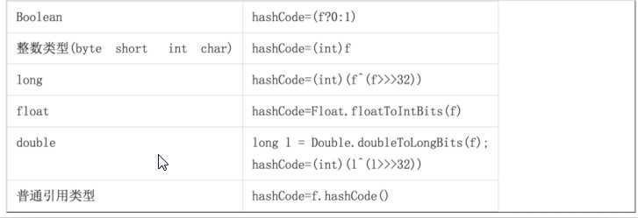

 |  | LinkedHashSet
List接口: 允许元素重复,记录先后添加顺序.
Set接口: 不允许元素重复,不记录先后添加顺序.
需求: 不允许元素重复,但是需要保证先后添加的顺序.
LinkedHashSet:底层采用哈希表和链表算法.
哈希表:来保证唯一性,.此时就是HashSet,在哈希表中元素没有先后顺序.
链表: 来记录元素的先后添加顺序.

 |  | TreeSet
TreeSet集合底层采用红黑树算法,会对存储的元素默认使用自然排序(从小到大).
注意: 必须保证TreeSet集合中的元素对象是相同的数据类型,否则报错.
----------------------------------------------------------------------------------------------

TreeSet的排序规则:
自然排序(从小到大):
TreeSet调用集合元素的compareTo方法来比较元素的大小关系,然后讲集合元素按照升序排列(从小到大).
注意:要求TreeSet集合中元素得实现java.util.Comparable接口.
java.util.Comparable接口:可比较的.
覆盖 public int compareTo(Object o)方法,在该方法中编写比较规则.
在该方法中,比较当前对象(this)和参数对象o做比较(严格上说比较的是对象中的数据,比如按照对象的年龄排序).
this > o: 返回正整数. 1
this < o: 返回负整数. -1
this == o: 返回0. 此时认为两个对象为同一个对象.
--------------------------------------
在TreeSet的自然排序中,认为如果两个对象做比较的compareTo方法返回的是0,则认为是同一个对象.
--------------------------------------
定制排序(从大到小,按照名字的长短来排序):
在TreeSet构造器中传递java.lang.Comparator对象.并覆盖public int compare(Object o1, Object o2)再编写比较规则.
--------------------------------------
对于TreeSet集合来说,要么使用自然排序,要么使用定制排序.
判断两个对象是否相等的规则:
自然排序: compareTo方法返回0;
定制排序: compare方法返回0;

 |  | Set实现类
Set接口的实现类:
共同的特点:
1):都不允许元素重复.
2):都不是线程安全的类.
解决方案:Set s = Collections.synchronizedSet(Set对象);
-----------------------------------------------------------------------------------------
HashSet: 不保证元素的先后添加顺序.
底层采用的是哈希表算法,查询效率极高.
判断两个对象是否相等的规则:
1):equals比较为true.
2):hashCode值相同.
要求:要求存在在哈希中的对象元素都得覆盖equals和hashCode方法.
LinkedHashSet:
HashSet的子类,底层也采用的是哈希表算法,但是也使用了链表算法来维持元素的先后添加顺序.
判断两个对象是否相等的规则和HashSet相同.
因为需要多使用一个链表俩记录元素的顺序,所以性能相对于HashSet较低.
一般少用, 如果要求一个集合既要保证元素不重复,也需要记录添加先后顺序,才选择使用LinkedHashSet.
TreeSet:不保证元素的先后添加顺序,但是会对集合中的元素做排序操作.
底层才有红黑树算法(树结构,比较擅长做范围查询).
TreeSet要么才有自然排序,要么定制排序.
自然排序: 要求在TreeSet集合中的对象必须实现java.lang.Comparable接口,并覆盖compareTo方法.
定制排序: 要求在构建TreeSet对象的时候,传入一个比较器对象(必须实现java.lang.Comparator接口).
在比较器中覆盖compare方法,并编写比较规则.
TreeSet判断元素对象重复的规则:
compareTo/compare方法是否返回0.如果返回0,则视为是同一个对象.
-----------------------------------------------------------------------------
HashSet做等值查询效率高,TreeSet做范围查询效率高.
而我们更多的情况,都是做等值查询, 在数据库的索引中做范围查询较多,所以数结构主要用于做索引,用来提高查询效率.
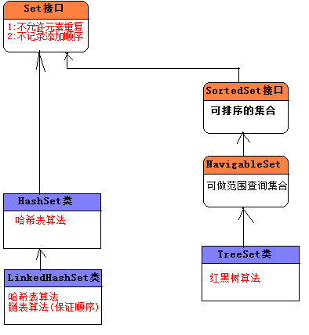

 |  | Map
-------------------------------------------------------------
严格上说,Map并不是集合,而是两个集合之间的映射关系(Map接口并没有继承于Collection接口),然而因为Map可以存储数据(每次存储都应该存储A集合中以一个元素(key),B集合中一个元素(value)),我们还是习惯把Map也称之为集合.
-------------------------------------------------------------
因为:Map接口并没有继承于Collection接口也没有继承于Iterable接口,所以不能直接对Map使用for-each操作.
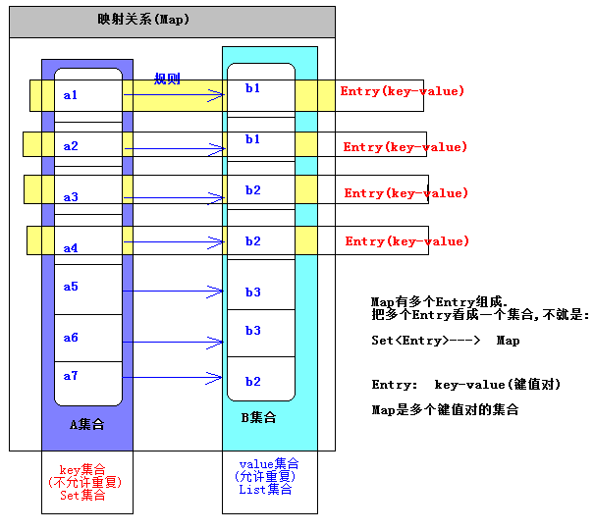

 |  | Set和Map
发现在Map和Set中有很多相类似的实现类名:
Set Map 算法
--------------------------------------------------------------------------
HashSet HashMap 哈希表
TreeSet TreeMap 红黑树
LinkedHashSet LinkedHashMap 哈希表/链表
等...
--------------------------------------------
如果集合前缀相同,说明底层算法是一样的,现在单独使用HashSet和HashMap来研究.
通过阅读源代码:发现,相同算法的Set底层用的是相同算法的Map.
把Set的集合对象作为Map的key,再使用一个Object常量最为value.
因此:更符合我们说的在Map中,所有的key就是一个Set集合.
-------------------------------------------------------------------------
Map的常用实现类:
HashMap: 采用哈希表算法, 此时Map中的key不会保证添加的先后顺序,key也不允许重复.
key判断重复的标准是: key1和key2是否equals为true,并且hashCode相等.
TreeMap: 采用红黑树算法,此时Map中的key会按照自然顺序或定制排序进行排序,,key也不允许重复.
key判断重复的标准是: compareTo/compare的返回值是否为0.
LinkedHashMap: 采用链表和哈希表算法,此时Map中的key会保证先后添加的顺序,key不允许重复.
key判断重复的标准和HashMap中的key的标准相同.
Hashtable: 采用哈希表算法,是HashMap的前身(类似于Vector是ArrayList的前身).打死不用.
在Java的集合框架之前,表示映射关系就使用Hashtable.
所有的方法都使用synchronized修饰符,线程安全的,但是性能相对HashMap较低.
Properties: Hashtable的子类,此时要求key和value都是String类型.
用来加载资源文件(properties文件(IO再讲)).
--------------------------------------------------------------------------------------
一般的,我们定义Map,key都使用不可变的类(String),把key作为value的唯一名称.
--------------------------------------------------------------------------------------
HashMap和TreeMap以及LinkedHashMap都是线程不安全的,但是性能较高:
解决方案: Map m = Collections.synchronizedMap(Map对象);
Hashtable类实现线程安全的,但是性能较低.
哈希表算法:做等值查询最快.
数结构算法:做范围查询最快-->应用到索引上.

 | List和Set以及Map的选用
选用哪一种容器取决于每一种容器的存储特点以及当前业务的需求:
List: 单一元素集合.
允许元素重复/记录元素的添加顺序.
Set:单一元素集合.
不允许元素重复/不记录元素的添加顺序.
既要不重复,又要保证先后顺序:LinkedHashSet.
Map: 双元素集合. 如果存储数据的时候,还得给数据其为一个的一个名称,此时考虑使用Map.
--------------------------------------------------------------------------------
List和Set以及Map之间相互转换问题:
List<String> list = new ArrayList<>();
把List转换为Set:
Set<String> set = new HashSet<>(list);//此时会消除重复的元素.
把Set转换为List:
List<String> list2 = new ArrayList<>(set );
Map不能直接转换为List或Set(但是Map中的方法可以间接转换).
Map在以后运用的非常广泛:比如可以表示JavaBean对象,可以做缓存(工具箱).
JavaBean对象: 多对,属性名=属性值 (PS:属性名表示字段名)
Map对象:每一个key-value就好比是一对属性名=属性值.
把Map对象转换为JavaBean对象,把JavaBean对象转换为Map对象.
---------------------------------------------------------------------------------------------
Set,List,Map三种集合并不是都一直是单独使用的,偶尔也会综合使用.
List<Map<String,Object>> list = new ArrayList<>();

 |  | 集合的工具类
集合操作的工具类:
1):Arrays类:
2):Collections类.
---------------------------------------------------
Arrays类:
在Collection接口中有一个方法叫toArray把集合转换为Object数组.
把集合转换为数组: Object[] arr = 集合对象.toArray();
数组也可以转换为集合(List集合):
public static <T> List<T> asList(T... a) 等价于public static <T> List<T> asList(T[] a).
通过Arrays.asList方法得到的List对象的长度是固定的,不能增,也不能减.
asList方法返回的ArrayList对象,不是java.util.ArrayList而是Arrays类中的内部类对象.
面试题:Collection和Collections的区别.
-----------------------------------------------------------------------------
Collections类:封装了Set,List,Map的操作的工具方法.
获取空集对象(没有元素的集合,注意集合不为null):
常用的集合类:
HashSet/ArrayList/HashMap都是线程不安全的,在多线程环境下不安全.
在Collections类中有获取线程安全的集合方法:
List list = Collections.synchronizedList(new ArrayList());
当要做迭代的时候得使用synchronized.
synchronized(list) {
TODO
}
-----------------------------------------------------------------------------------
Set set = Collections.synchronizedSet(new HashSet());
Map map = Collections.synchronizedMap(new HashMap());
-----------------------------------------------------------------------------------

19IO
 | File类
Java的集合框架: 类和接口存在于java.util包中.
Java的IO: 类和接口存在于java.io包中.
-----------------------------------------------------------------------------------------
File类介绍和路径分隔符:
File类是IO包中唯一表示磁盘文件和磁盘目录的对象的路径.
该类包含了创建,删除文件,重命名文件,判断文件读写权限以及文件是否存在,查询等功能方法.
只能设置和获取文件本身的信息,不能设置和获取文件的内容.
-----------------------------------------------------------------------------------------
Java做开发: 一次编写,到处运行.
Unix: 严格区分大小写.
WIndows: 默认情况下是不区分大小写的.
路径分隔符,属性分隔符:
Unix: 使用”/”,来分割目录路径. 使用:来分割属性.
Windows: 使用”\”,来分割目录路径.但是在Java中一个”\”表示转义,在Windows平台的Java代码中表示一个路径,就得使用两个\\. 但是Windows支持/. 使用;来分割属性.
-----------------------------------------------------------------------------------------
因为我们不知道以后运行的系统平台是什么,就不知道该如何编写分隔符的问题,因此在File类中提供了两类常量,分别来表示路径分隔符和属性分隔符.
获取File路径和检测状态:
操作File路径和名称:
File getAbsoluteFile() :获取绝对路径
String getAbsolutePath():获取绝对路径
String getPath() :获取文件路径
String getName() :获取文件名称
File getParentFile():获取上级目录文件
String getParent() :获取上级目录路径
检测File状态的方法:
boolean canExecute() :判断是否是可执行文件
boolean canRead() :判断该文件是否可读
boolean canWrite():判断该文件是否可写
boolean isHidden():判断该文件是否是隐藏文件
long lastModified():判断该文件的最后修改时间
long length():获取该文件的长度大小(单位字节)

File类中方法-文件操作:
boolean isFile() :是否是文件
boolean createNewFile() :创建新的文件
static File createTempFile(String prefix, String suffix) :创建临时文件
boolean delete() :删除文件
void deleteOnExit() :在JVM停止时删除文件
boolean exists():判断文件是否存在
boolean renameTo(File dest) :重新修改名称
---------------------------------------------------------------------
File类中方法-目录操作
boolean isDirectory() :判断是否是目录
boolean mkdir() :创建当前目录
boolean mkdirs() :创建当前目录和上级目录
String[] list() :列出所有的文件名
File[] listFiles() :列出所有文件对象
static File[] listRoots() :列出系统盘符

文件过滤器(FilenameFilter):

IO
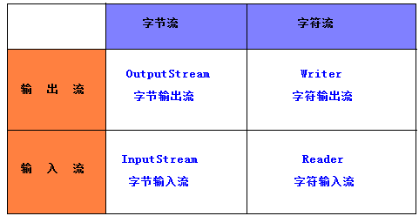

IO流的分类和操作模板:
--------------------------------------------------------------
IO流的分类,站在不同的角度,分类方式是不一样滴:
1):根据流向划分: 输入流和输出流.
2):根据数据的单位划分: 字节流和字符流.
3):根据功能的划分:节点流和包装流.
--------------------------------------------------------------
四大基流:(字节输出流,字节输入流,字符输出流,字符输入流)
四大基流都是抽象类: 其他流都是继承于这四大基流的.
我们不能创建四大基流的对象,只能创建其子类对象.
无论是什么流,都有close方法,用来关闭资源.
如果操作文件,就得开通一个流对象关联我们得磁盘文件,如果不关闭资源,那么磁盘的文件一直被程序所引用着,不能删除,也不能更改.

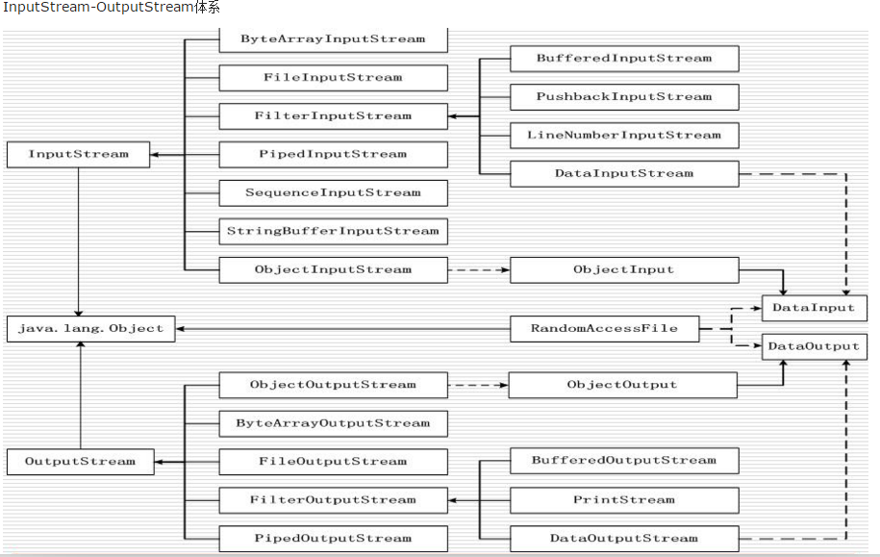

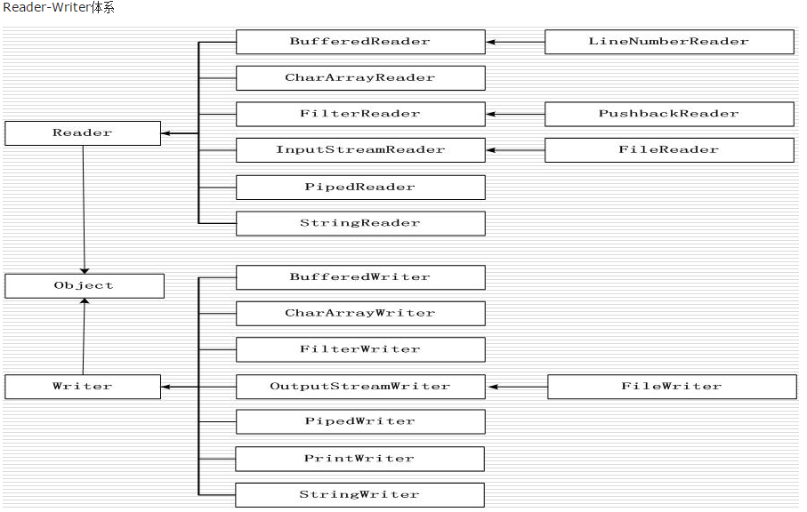

操作IO流的模板:
1):创建源或者目标对象(挖井).
拿文件流举例:
输入操作: 把文件中的数据流向到程序中,此时文件是源,程序是目标.
输出操作: 把程序中的数据流向到文件中,此时文件是目标,程序是源.
2):创建IO流对象(水管).
输入操作: 创建输入流对象.
输出操作: 创建输出流对象.
3):具体的IO操作.
输入操作: 输入流对象的read方法.
输出操作: 输出流对象的write方法.
4):关闭资源(勿忘). 一旦资源关闭之后,就不能使用流对象了,否则报错.
输入操作: 输入流对象.close();
输出操作: 输出流对象.close().
--------------------------------------------------------------
操作IO流的六字箴言:
读进来,写出去.
读进来: 进来强调了是输入, 读说明是read方法.
写出去: 出去强调了是输出,写说明是write方法.

 | 文件流
文件流: 顾名思义,程序和文件打交道.
此时我们谈及的文件,值得是纯文本文件(txt的,不要使用Word,Excel),
-----------------------------------------------------------------
在字节流中,暂时不要使用中文.
FileInputStream: 文件的字节输入流
FileOutputStream: 文件的字节输出流
FileReader:文件的字符输入流
FileWriter:文件的字符输出流

 | 文件字符流
文件的字节流:
FileInputStream:
FileOutputStream:
------------------------------------
使用字节流操作汉字或特殊的符号语言的时候,容易乱码,建议使用字符流.
先有字节流,后有字符流,字符流是对字节流的补充.
使用记事本打开某个文件,可以看到内容的就是文本文件,否则可以理解二进制.
一般的,操作二进制文件(图片,音频,视频等)必须使用字节流.
一般的,操作文本文件使用字符流.
如果不清楚是哪一类型文件,使用字节流.
------------------------------------
文件的字符流:
FileReader:
FileWriter:
flush(刷新)操作,输出流中都有flush方法:
计算机访问外部设备(磁盘文件),要比直接访问内存慢很多,如果每次write都要直接写出到磁盘文件中,CPU都会花更多的时间,此时我们可以准备一个内存缓冲区,程序每次write方法都是直接写到内存缓冲区中,当内存缓冲区满后,系统才把缓冲区内容一次性写出给磁盘文件.
使用缓冲区的好处:
1:提高CPU使用率.
2:有机会回滚写入的数据.
对于字节流,flush方法不是都有作用(部分字节流才有作用,缓冲流),对于字符流都起作用.
如果我们调用close方法,系统在关闭资源前,会先调用flush方法.
-------------------------------------------------------
操作系统使用-1表示磁盘文件的结尾标记.
缓冲区大小一般使用容量整数倍,可以提高IO性能.

 | 字符编码
--------------------------------------------------------------------------------------------------------------
常见的字符集:
ASCII: 占一个字节,只能包含128个符号. 不能表示汉字
ISO-8859-1:(latin-1):占一个字节,收录西欧语言,.不能表示汉字.
ANSI:占两个字节,在简体中文的操作系统中 ANSI 就指的是 GB2312.
GB2312/GBK/GB18030:占两个字节,支持中文.
UTF-8:是一种针对Unicode的可变长度字符编码，又称万国码,是Unicode的实现方式之一。
编码中的第一个字节仍与ASCII兼容，这使得原来处理ASCII字符的软件无须或只须做少部份修改，即可继续使用。
因此，它逐渐成为电子邮件、网页及其他存储或传送文字的应用中，优先采用的编码。互联网工程工作小组（IETF）要求所有互联网协议都必须支持UTF-8编码。
UTF-8 BOM:是MS搞出来的编码,默认占3个字节,不要使用这个.
--------------------------------------------------------------------------------------------------------------
存储字母,数字和汉字:
存储字母和数字无论是什么字符集都占1个字节.
存储汉字: GBK家族占两个字节,UTF-8家族占3个字节.
--------------------------------------------------------------------------------------------------------------
不能使用单字节的字符集(ASCII/ISO-8859-1)来存储中文.

字符的编码和解码操作:
编码: 把字符串转换为byte数组.
解码: 把byte数组转换为字符串.
一定要保证编码和解码的字符相同,否则乱码.

 | 包装流和缓存流
处理流/包装流(相对于节点流更高级)装饰设计模式/包装模式:
1:隐藏了底层的节点流的差异,并对外提供了更方便的输入/输出功能,让我们只关心高级流的操作.
2:使用处理流包装了节点流,程序直接操作处理流,让节点流与底层的设备做IO操作.
3:只需要关闭处理流即可.
包装流如何区分:写代码的时候,发现创建对象对象的时候,需要传递另一个流对象.
new 包装流( 流对象 ) ;
-----------------------------------------------------------
什么是缓冲流:
是一个包装流,目的起缓冲作用.
BufferedInputStream:
BufferedOutputStream:
BufferedReader:
BufferedWriter:
缓冲流的目的:
操作流的时候,习惯定义一个byte/char数组.
int read():每次都从磁盘文件中读取一个字节. 直接操作磁盘文件性能极低.
解决方案: 定义一个数组作为缓冲区.
byte[] buffer = new byte[1024]; 该数组其实就是一个缓冲区.
一次性从磁盘文件中读取1024个字节. 如此以来,操作磁盘文件的次数少了,---->性能得以提升.
提供的默认缓存区大小是8192(1024*8),我们一般不用修改大小.
操作字节和字符流都习惯使用缓冲流给包装起来,提供IO性能/效率.

转换流和内存流
转换流:把字节流转成字符流:
InputStreamReader:把字节输入流转成字符输入流.
OutputStreamWriter:把字节输出流转成字符输出流.
---------------------------------------------------------
为什么有字节转字符流,没有字符转字节流.
字节流可以操作一切文件(纯文本文件/二进制文件).
字符流是用来操作中文纯文本使用的,本身是对字节流的增强.
内存流(数组流):适配器模式:
把数据先临时存在数组中,待会再从数组中获取出来.
1):字节内存流: ByteArrayInputStream/ByteArrayOutputStream
2):字符内存流: CharArrayReader/CharArrayWriter
3):字符串流:StringReader/StringWriter(把数据临时存储到字符串中)

 | 合并流
合并流/顺序流(SequenceInputStream):
就是把多个输入流,合并成一个流对象.
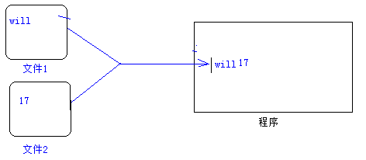

 | 对象流
序列化和反序列化:
序 列 化: 指把堆内存中的Java对象数据,通过某种方式把对象存储到磁盘文件中或者传递给其他网络的节点(在网络上传输).
我们把这个过程称之为序列化.
反序列化:把磁盘文件中的对象数据或者把网络节点上的对象数据,恢复成Java对象的过程.
为什么要做序列化:
1):在分布式系统中,需要共享的数据的JavaBean对象,都得做序列化,此时需要把对象再网络上传输,此时就得把对象数据转换为二进制形式.
以后存储在HttpSession中的对象,都应该实现序列化接口(只有实现序列化接口的类,才能做序列化操作).
2):服务钝化:如果服务发现某些对象好久都没有活动了,此时服务器就会把这些内存中的对象,持久化在本地磁盘文件中(Java对象-->二进制文件).
如果某些对象需要活动的时候,现在内存中去寻找,找到就使用,找不到再去磁盘文件中,反序列化我们得对象数据,恢复成Java对象.
需要做序列化的对象的类,必须实现序列化接口:java.io.Serializable接口(标志接口[没有抽象方法]).
底层会判断,如果当前对象是Serializable的实例,才允许做序列化. boolean ret = Java对象 instanceof Serializable;
在Java中大多数类都已经实现Serializable接口.

使用对象流来完成序列化和反序列化操作:
ObjectOutputStream: 通过writeObject方法做序列化操作的.
ObjectInputStream: 通过readObject方法做反序列化操作的.
此时报错:User类没有实现序列化接口,java.io.Serializable.
做反序列化操作必须存在对象的字节码对象.

序列化的细节序列化的版本:
1):如果某些数据不需要做序列化,比如密码,此时怎么办?
理论上说,静态的字段和瞬态的字段是不能做序列化操作的.
2):序列化的版本问题:
反序列化Java对象时必须提供该对象的class文件,现在问题是,随着项目的升级,系统的class文件也会升级(增加一个字段/删除一个字段),如何保证两个class文件的兼容性? Java通过serialVersionUID(序列化版本号)来判断字节码是否发生改变.
如果不显示定义serialVersionUID类变量,该类变量的值由JVM根据类相关信息计算,而修改后的类的计算方式和之前往往不同.
从而造成了对象反序列化因为版本不兼容而失败的问题.
解决方案:在类中提供一个固定的serialVersionUID.

 | 打印流
打印流,打印数据的,打印流只能是输出流:
PrintStream: 字节打印流
PrintWriter: 字符打印流
-对于PrintWriter来说,当启用字段刷新之后,
调用println或者printf或者format方法,便会立马刷新操作.
如果没有开启自动刷新,则需要手动刷新或者当缓冲区满的时候,再自动刷新.
使用打印流作为输出流,此时的输出操作会特别简单,因为在打印流中:
提供了print方法:打印不换行
提供了println方法:打印再换行
print和println方法可以支持打印/输出各种数据类型的数据,记住void println(Object x) 即可.

 | 标准IO流
标准的IO:
标准的输入: 通过键盘录入数据给程序.
标准的输出: 在屏幕上显示程序数据.
-----------------------------------------------------------
在System类中有两个常量:
InputStream in = System.in;
PrintStream out = System.out;
-----------------------------------------------------------
标准流的重定向操作:
标准的输入: 通过键盘录入数据给程序.
重新指定输入的源不再是键盘,而是一个文件.
static void setIn(InputStream in) 重新分配“标准”输入流。
此后,System.in数据的来源就是通过setIn制定的源.
标准的输出: 在屏幕上显示程序数据.
重新指定输出的目标不再是屏幕,而是一个文件.
static void setOut(PrintStream out) 重新分配“标准”输出流。

 | 扫描器类
java.util.Scanner类:扫描器类,表示输入操作.
存在的方法: xxx表示数据类型,如byte,int ,boolean等.
boolean hasNextXxx():判断是否有下一种类型的数据
Xxx nextXxx():获取下一个该类型的数据.

Properties
配置文件:资源文件(以.properties作为拓展名的文件)/属性文件:
做项目开发,为何使用配置文件?
把所有的数据存储在代码中,写死了,”硬编码”.
比如:在Java中需要连接数据库,必须拥有数据的账号和密码.
此时我们就得在Java代码中编写,类似的代码:
String username=”root”;
String password=”admin”
代码程序运行OK.
但是,以后我们把项目部署在别人电脑/服务器中,别人电脑中的数据库的账号和密码可以不再是root和admin,此时我们就得去项目中到处去找使用了账号和密码的地方.
部署项目的是实施人员,为了安全操作,不能让其直接修改代码.
此时,我们专门为数据库提供一个配置文件,里面专门存储数据库连接相关的信息.
--------------------------------------------------------------------
db.properties
-----------------------------------
#key=value
username=root
password=admin
.......
--------------------------------------------------------------------
现在数据库的连接信息在db.properties文件中,而Java代码需要获取该文件中的信息.
重心转移: Java代码如何加载properties文件,如何获取该文件中的数据.
必须使用Properties类(Hashtable的子类,Map接口的实现类).

 | 数据流
数据流,提供了可以读/写任意数据类型的方法:
DataOutputStream: 提供了 writeXxx(xxx value)方法.
DataInputStream: 提供了 readXxx()方法.
注意: writeXxx和readXxx必须要对应起来, writeByte写出的数据,此时只能使用readByte读取回来.

 | 随机访问文件
随机访问文件(RandomAccessFile):表示可以在该文件的任何位置写出和读取数据.

RandomAccessFile经常用来做多线程断点下载:
1):多线程
2):断点下载

 | 管道流
管道流:实现两个线程之间的数据交互.
PipedInputStream
PipedOutputStream
PipedReder
PipedWriter

 | NIO
NIO:New IO:
从JDK1.4开始提出的,新的IO,可以把一块磁盘文件映射到内存中,我们再去读取内存中的数据.
存放在java.nio包中.
Java NIO（New IO）是从Java 1.4版本开始引入的一个新的IO API，可以替代标准的Java IO API
现在主要运用于服务器中,对于我们写代码依然使用传统的IO就够了.
在JDK1.7中提取出更新的IO,NIO2.0.-->Files(文件工具类).

 | IO流总结
四大基流:
InputStream---- OutputStream
Reader ---- Writer
IO流的总结和梳理:
文件流:
FileInputStream
FileOutputStream
FileReader
FileWriter
缓冲流:
BufferedInputStream
BufferedOutputStream
BufferedReader
BufferedWriter
转换流(把字节转换为字符):
InputStreamReader
OutputStreamWriter
内存流(临时存储数据):
ByteArrayInputStream
ByteArrayOutputStream
CharArrayReader
CharArrayWriter
StringReader
StringWriter
顺序流(合并流):
SequenceInputStream
对象流(序列化和反序列化):
ObjectInputStream
ObjectOutputStream
打印流:
PrintStream
PrintWriter
数据流:
DataInputStream
DataOutputStream
管道流:
PipedInputStream
PipedOutputStream
PipedReader
PipedWriter
------------------
File
FIlenameFilter
RandomAccessFile
Files

22网络编程
网络编程
URI:
统一资源标识符（Uniform Resource Identifier，或URI)是一个用于标识某一互联网资源名称的字符串。
包含:主机名,标识符,相对URI.
如:http://java.sun.com:80/j2se/1.3/hello.html
URL:
统一资源定位符是对可以从互联网上得到的资源的位置和访问方法的一种简洁的表示，是互联网上标准资源的地址。
互联网上的每个文件都有一个唯一的URL，它包含的信息指出文件的位置以及浏览器应该怎么处理它。
-----------------------------
在Java中,URI表示一个统一资源的标识符,不能用于定位任何资源,唯一的作用就是解析.
而URL则包含一个可以打开到达该资源的输入流,可以简单理解URL是URI的特例.
-------------------------------------------------------------------------------
简单理解: URI和URL都表示一个资源路径.
创建URL对象:
URL(String protocol, String host, int port, String file)
使用Tomcat作为服务器.
------------------------------
使用Tomcat必须先配置环境变量:
JAVA_HOME=JDK的根路径

application/x-www-form-urlencoded MIME编码
URLEncoder和URLDecoder用于完成普通字符串和application/x-www-form-urlencoded MIME字符串之间的相互转换.
--------------------------------------------------------------------------------
编码和解码:
在Web的浏览器中,不同的浏览器的编码和解码规则是不一样的.
对于W3C浏览器:遵循W3C组织规范的浏览器,(非IE).
编码:byte[] data = “任小龙”.getByte(String charsetName);
解码:String str = new String(data, String charsetName);
对于IE浏览器:
编码使用的application/x-www-form-urlencoded MIME机制.

23反射
JVM和类:
运行Java: java 带有main方法的类名
启动JVM,并加载字节码.
-----------------------------------------------------------------
当调用java命令来运行某个Java程序时,该命令将会启动一个JVM进程.同一个JVM中的所有线程,变量都处于同一个进程中,共享该JVM的内存区域.
当出现以下情况是,JVM会退出:
1):程序正常执行结束.
2):使用System.exit(0)方法;
3):出现异常时,没有捕获异常.
4):平台强制结束JVM进程.
JVM进程一旦结束,该进程中内存中的数据将会丢失.
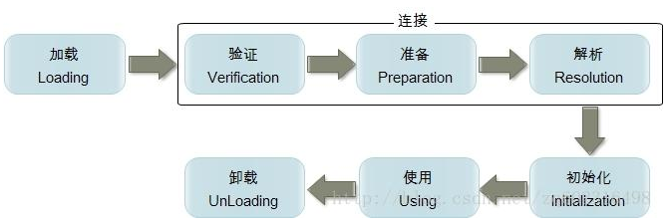
类加载机制

当程序主动使用到某个类时,如果该类还未被加载进内存中,则系统会通过加载,连接,初始化三个步骤来对该类进行初始化操作.
1):类的加载:
类加载时指将类的class文件(字节码文件)载入内存中,并为之创建一个java.lang.Class对象,我们称之为字节码对象.
类的加载过程由类加载器(ClassLoader)完成,类加载器通常有JVM提供,我们称之为系统类加载器,我们也可以继承ClassLoader类来提供自定义类加载器.
不同的类加载器可以实现加载本地字节码文件,jar包中的字节码,通过网络加载字节码等.
2):类的连接:
当类被加载进内存之后,系统为之生产一个对应的Class对象,接着把类的二进制数据合并到JRE中.
1>:验证:检测被加载的类是否有正确的内部结构.
2>:准备:负责为类的static变量分配内存,并设置默认值.
3>:解析:把类的二进制数据中的符号引用替换为直接引用(深入分析JVM).
3):类的初始化:
在此阶段,JVM负责对类进行初始化,主要就是对static变量进行初始化.
类的初始化一个类包含以下几个步骤:
1>:如果该类还未被加载和连接,则程序先加载并连接该类.
2>:如果该类的直接父类还未被初始化,则先初始化其父类.
3>:如果类中有初始化语句(静态代码块),则系统依次执行这些初始化语句.
----------------------------------------
符号引用:
符号引用是一个字符串，它给出了被引用的内容的名字并且可能会包含一些其他关于这个被引用项的信息——这些信息必须足以唯一的识别一个类、字段、方法。
这样，对于其他类的符号引用必须给出类的全名。

class类和class实例
Class类: 用来描述类或者接口的类型,描述类的类.
Class类的实例: 在JVM中的一份份字节码,Class实例表示在JVM中的类或者接口,枚举是一种特殊的类,注解是一种特殊的接口.
当程序第一次使用某一个java.util.Date类的时候,就会把该类的字节码对象加载进JVM,并创建出一个Class对象.
此时的Class对象就表示java.util.Date的字节码.
Class类可以表示N个类的字节码对象,问题,到底怎么区分Class类此时表示的那一个类的字节码呢?为了解决该问题,Class类的设计者提供了泛型.--->Class<T>.
java.lang.String类的字节码类型: Class<java.lang.String>;
java.util.Date类的字节码类型: Class<java.util.Date>;
java.util.ArrayList类的字节码类型: Class<java.util.ArrayList>;
----------------------------------------------------------------------------------------------
如何创建Class对象,如何来表示一个字节码对象?
注意:同一个类在JVM中只存在一份字节码对象,也就说上述,claz1 == clz2 == clz3;
以后使用最多的是第三种,在框架中大量使用.
并且把类中的每一种成员,都描述成一个新的类.
Class: 表示所有的类.
Constructor: 表示所有的构造器.
Method: 表示所有的方法.
Field: 表示所有的字段.

问题:在上述讲了三种获取Class对象的方式,基本数据类型不能表示为对象,也就不能使用getClass的方式,基本类型没有类名的概念,也不能使用Class.forName的方式,如何表示基本类型的字节码对象呢?
所有的数据类型都有class属性.
Class clz = 数据类型.class;
九大内置Class实例: JVM中预先提供好的Class实例,分别:byte,short,int,long,float,double,boolea,char,void.
表示:byte.class,short.class,int.class,....void.class.
在8大基本数据类型的包装类中,都有一个常量:TYPE,用于返回该包装类对应基本类的字节码对象.
System.out.println(Integer.TYPE == int.class);//true
注意:Integer和int是不同的数据类型
System.out.println(Integer.class == int.class);//false
------------------------------------------------------------------------------------------
数组的Class实例:数组是引用数据类型,数组其实是对象.
如何来表示数组的Class实例.
方式1: 数组类型.class;
方式2: 数组对象.getClass();
注意:所有的具有相同的维数和相同元素类型的数组共享同一份字节码对象,和元素没有关系.
------------------------------------------------------------------------------------------
Class: 描述所有的类型,所以Class类中应该具有所有类型的相同的方法.
Object: 描述所有的对象,所以在Object类中应该具有所有对象的共同的方法.

 | 获取类中构造器
需求:通过反射来获取某一个类的构造器:
1):获取该类的字节码对象.
2):从该字节码对象中去找需要获取的构造器.
------------------------------------------------------------------------
Class类获取构造器方法:
Constructor类:表示类中构造器的类型,Constructor的实例就是某一个类中的某一个构造器
public Constructor<?>[] getConstructors():该方法只能获取当前Class所表示类的public修饰的构造器
public Constructor<?>[] getDeclaredConstructors():获取当前Class所表示类的所有的构造器,和访问权限无关
public Constructor<T> getConstructor(Class<?>... parameterTypes) :获取当前Class所表示类中指定的一个public的构造器
参数:parameterTypes表示:构造器参数的Class类型
如:public User(String name)
Constructor c = clz.getConstructor(String.class);
public Constructor<T> getDeclaredConstructor(Class<?>... parameterTypes) :获取当前Class所表示类中指定的一个的构造

使用反射调用构造器
构造器最大的作用:创建对象.
为什么使用反射创建对象,为什么不直接来new呢?
在框架中,提供给我们的都是字符串.
-----------------------------------------------------------
使用反射创建对象:
步骤:
1);找到构造器所在类的字节码对象.
2):获取构造器对象.
3):使用反射,创建对象
-----------------------------------------------------------
Constructor<T>类:表示类中构造器的类型,Constructor的实例就是某一个类中的某一个构造器
常用方法:
public T newInstance(Object... initargs):如调用带参数的构造器,只能使用该方式.
参数:initargs:表示调用构造器的实际参数
返回:返回创建的实例,T表示Class所表示类的类型
如果:一个类中的构造器是外界可以直接访问,同时没有参数.,那么可以直接使用Class类中的newInstance方法创建对象.
public Object newInstance():相当于new 类名();
调用私有的构造器:
访问私有的成员:
必须先设置可访问的
对象setAccessible(true);

 | 获取类中的方法
使用反射获取类中的方法:
1):获取方法所在类的字节码对象.
2):获取方法.
------------------------------------------------------------------------
Class类中常用方法:
public Method[] getMethods():获取包括自身和继承过来的所有的public方法
public Method[] getDeclaredMethods():获取自身类中所有的方法(不包括继承的,和访问权限无关)
public Method getMethod(String methodName,
Class<?>... parameterTypes):表示调用指定的一个公共的方法(包括继承的)
参数:
methodName: 表示被调用方法的名字
parameterTypes:表示被调用方法的参数的Class类型如String.class
public Method getDeclaredMethod(String name,
Class<?>... parameterTypes):表示调用指定的一个本类中的方法(不包括继承的)
参数:
methodName: 表示被调用方法的名字
parameterTypes:表示被调用方法的参数的Class类型如String.class

 | 使用反射调用方法
使用反射调用方法:
1):获取方法所在类的字节码对象.
2):获取方法对象.
3):使用反射调用方法.
------------------------------------------------------------------------
如何使用反射调用一个方法:
在Method类中有方法:
public Object invoke(Object obj,Object... args):表示调用当前Method所表示的方法
参数:
obj: 表示被调用方法底层所属对象
Method m = clz.getMethod("sayHi",String.class);
args:表示调用方法是传递的实际参数
返回:
底层方法的返回结果
调用私有方法:
在调用私有方法之前:应该设置该方法为可访问的
又因为Method是AccessibleObject子类,所以Method中具有该方法.
sayGoodByeMethod.setAccessible(true);
使用反射调用静态方法:
静态方法不属于任何对象,静态方法属于类本身.
此时把invoke方法的第一个参数设置为null即可.
--------------------------------------------------------------------------------
使用反射调用数组参数(可变参数):
王道:调用方法的时候把实际参数统统作为Object数组的元素即可.
Method对象.invoke(方法底层所属对象,new Object[]{ 所有实参 });
--------------------------------------------------------------------------------

反射其他API
反射其它的API:
Class类中:
int getModifiers():获得修饰符
String getName():返回类的全限定名
Package getPackage():获得该类的包
String getSimpleName():获得类的简单名字
Class getSuperclass():获得类的父类
boolean isArray():判断该Class实例是否是数组
boolean isEnum() :判断该Class实例是否是枚举
Constructor,Method,Filed的信息:
去查阅相应类的API即可.

加载资源文件
加载资源文件路径:
db.properties
注意:加载properties文件,只能使用Properties类的load方法.
------------------------------------------
方式1:使用绝对路径的方式加载.该方式不可行.
方式2:使用相对路径-相对于classpath的根路径(字节码输出目录).
此时得使用ClassLoader(类加载器),类加载器默认就是从classpath根路径去寻找文件的.
方式3:使用相对路径-相对于当前加载资源文件的字节码路径
在这里使用的是LoadResourceDemo的字节码路径去寻找db.properties文件.
也就是从bin/com/_520i/_06_load_resource路径去寻找.

24新特性
java5新特性 |  |  | java7新特性
java5:
静态导入
可变参数
for-each和Iterator
自动装箱和拆箱
泛型
枚举
注解
java7(过渡性)
01.二进制数字表达式
02.使用下划线对数值进行分割表达(编译器级别的特性)
03.switch语句支持String变量(hashCode方法)
04.Objects类 ThreadLocalRandom类
05.泛型的菱形语法
06.堆污染和SafeVarargs,抑制堆污染警告的标签
07.同时捕获多个异常处理
08.增强throw语句
09.try-with-resourse语句,自动资源关闭
10.NIO2介绍(Files,Path,Paths)

 |  | java8新特性

 | lambad表达式
1. lambad, 带有参数变量的表达式称为lambad表达式
2. lambda表达式的基本语法,参数列表 -> 表达式
1.参数列表
1.如果没有参数,直接用()来表示;()不能省略
2.如果只有一个参数,并且参数写了类型,参数外面一定要加()
3.如果只有一个参数,并且参数不写类型,参数外面可以不用加()
4.如果有两个或多个参数,不管是否写参数类型,都要加()
5.如果参数要加修饰符或者标签,参数一定要加上完整的类型
2.表达式
1.如果表达式只有一行,那么可以直接写(不需要{})
2.如果表达式有多行,需要用{}变成代码块
3.如果表达式是代码块,并且方法需要返回值,那么,在代码块中就必须返回一个返回值
4.如果只有单行的情况,并且方法需要返回值,不能有return,编译器会自动帮我们推导return
lambad表达式中的变量
1.参数
2.局部变量
3.自由变量(不是参数也不是局部变量)
结论:lambad表达式中的自由变量会被保存,无论什么时候执行lambda表达式,都可以直接使用
1.自由变量在lambda表达式中是不能被修改的(final),操作自由变量的代码块,称为闭包
2.参数和局部变量的使用方式和普通的变量使用方式相同
3.lambad表达式中的this指向,创建lambad表达式的方法中的this

函数接口
1.我们把能够写lambda表达式的地方?一个接口,且接口里面只有一个抽象方法,
2.在java中,把只有一个抽象方法的接口称为函数式接口,如果一个接口是函数式接口,我们可以在接口上添加@FunctionInterface标签,标明这是一个函数式接口(得到 : 1 检查 2:文档)
3.无论是否标识@FunctionInterface只要满足函数式接口的接口,java都会直接识别为函数式接口
4简化函数式接口的使用时java中提供lambda表达式唯一的作用
5,可以直接用接口来引用lambada表达式
6.函数式接口里面可以写Object对象中的方法
7.lambada表达式中的异常处理,lambda表达式中产生的异常要么直接在代码块中处理,要么接口的方法声明抛出
方法引用
类::静态方法
对象::方法
对象::静态方法
构造器引用(需要一个无参构造方法)
类::new
构造器引用对应的函数式接口里面的方法格式一定是
返回一个对象/方法没有参数

接口的默认方法
1.可以实现多重继承
2.解决冲突
1如果两个接口中有相同方法签名的默认方法,子类必须显现冲突的方法,指定使用哪个父接口中的默认实现
2如果父类里面有和接口中一个默认方法有相同的方法签名,那么使用的父类里面的方法
3.不能期望通过接口里面的默认方法来改变Object对象里面的方法
3.接口里面可以直接写接口的静态方法了
4.常见的一些模式被消灭了
1.工具类
2.适配器模式

